Sheet1
STT | Hệ thống | Loại | Màn hình/ Chức năng | Mô tả | Ghi chú
1 | POST | Enhance | Xuất kho trung chuyển | Nhập số hiệu chuyến bay, Đổi dự kiến bay, dự kiến kết thúc thành Dự kiến cất cánh, dự kiến hạ cánh
2 |  |  | Tra cứu vận đơn | Tô màu tình trạng vận đơn
3 |  |  | Nhập kho | Có Noti khi có hàng đến, thời gian bay thực tế
4 |  | Bug | Lịch sử xuất kho/ Danh sách xuất kho giao hàng | Không hiển thị thông tin
5 | Cus | Enhance | Tạo đơn hàng | Cho phép nhập kích thước, số lượng kiện ( có thể có nhiều kiện cùng kích thước,)
6 |  |  |  | Nới rộng ô nhập thông tin kiện
7 |  |  |  | Đổi vị trí của thông tin nhận / thông tin hàng hóa
8 |  |  |  | Nếu tạo đơn lỗi -> keep thông tin để chỉnh sửa.
9 |  | Bug | Tạo đơn hàng | Check lại công thức tính TL Quy đổi | 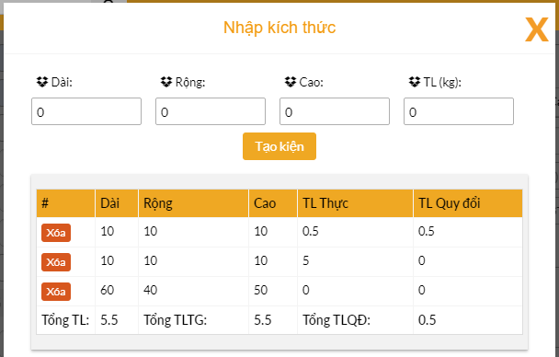
 |  | Bug | Tạo đơn hàng / Nhập SK | Sai chính tả. "Nhập kích thức" => "Nhập kích thước"

